상품제안서
벨카리노 바코드타올2매 세트 | 상품코드: F00991

 |  |  |  |  |  |  | 02-412-0044 | www.easy1.co.kr
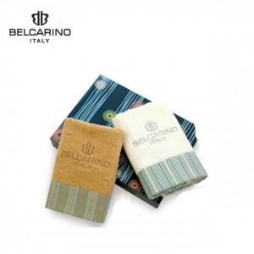 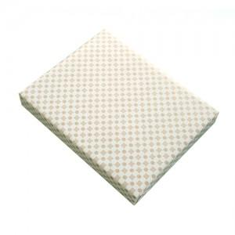 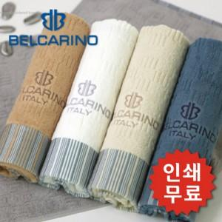

【상세/제작정보】 | .

【인쇄/포장옵션】 | 실크, 자수 / 포장지포장

【공급단가】 | 수량 | 100~ | 300~ | 500~ | 1,000~ | 2,000~
*VAT별도 | 단가 | 8,640원 | 8,320원 | 8,000원 | 7,680원 | 7,480원

【상품 URL】 | https://dev.easy1.co.kr:443/src/goods_detail.php?gdno=991

